サイズ内訳
高松宮記念杯 男子第62回・女子第55回 全日本学生ハンドボール選手権大会 インカレ記念Tシャツ2019 申込書

下記宛にmailにて、お申込みください。 |  |  |  |  |  |  |  |  |  |  |  |  | お申込み期間:9月15日～9月30日
info@transistar.jp

御注文日 |  |  |  |  | 年月日

お申込み者氏名 |  |  |  |  | 様
〒 | -
お届け先住所
チーム名 |  |  |  |  |  |  |  |  | ( 男子 ・ 女子 )
電話番号

領収書宛名 |  |  |  |  | 様

領収書送り先メールアドレス

NO |  | 名称 |  | カラー |  | 税込価格 | S | M | L | XL |  | 2XL |  |  | 合計枚数 | 金額

 |  | インカレ記念Tシャツ2019 |  | ブラック |  | 3500 |  |  |  |  |  |  |  |  | 0 | 0
 |  | インカレ記念Tシャツ2019 |  | ホワイト |  | 3500 |  |  |  |  |  |  |  |  | 0 | 0
 |  | インカレ記念Tシャツ2019 |  | ネイビー |  | 3500 |  |  |  |  |  |  |  |  | 0 | 0
 |  | 合計 |  |  |  |  |  |  |  |  |  |  |  |  | 0 | 0
 | お申込みに関して
 | ■ |  | 申込書にご記入いただき、下記宛にメールにてお申込みください。 |  |  |  |  |  |  | 申込小計 |  |  |  | 0
 |  |  | info@transistar.jp |  |  |  |  |  |  | 送料加算 一律800円 |  |  |  | 800
 |  |  |  |  |  |  |  |  |  | 合計 |  |  |  | 800
 | ■ |  | お申込み期間:9月15日～10月7日
 |  |  |  |  |  |  |  |  |  | ■ | お問い合わせ先
 | ■ |  | 商品の引き渡し方法 |  |  |  |  |  |  |  | (株)ファーストフロンティア
 |  |  | 10月末から11月上旬 順次佐川急便又は、ヤマト運輸で発送いたします。 |  |  |  |  |  |  |  | 03-6805-1172

 | ■ |  | 送料と商品代金について
 |  |  | 発送には発送諸経費が一律800円加算されます。ご承知おきください。
 |  |  | 商品はすべて代引きにて、お願い致します。尚、代引き手数料は送料に含まれております。

 | ■ |  | 商品の返品及び交換に関して
 |  |  | お申込みいただいた商品のサイズ変更、もしくは返品は原則承っておりません。
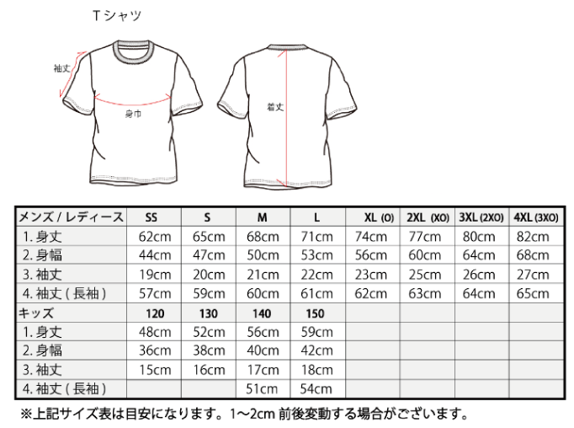
 | ■ |  | サイズチャート

